DH表
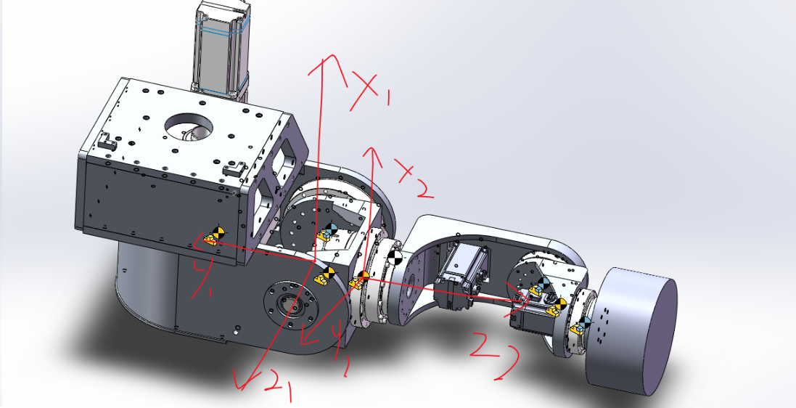
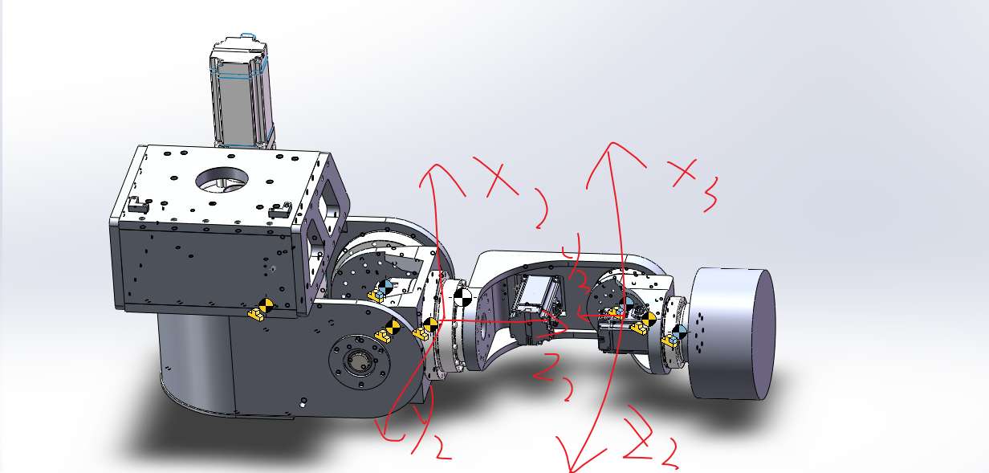
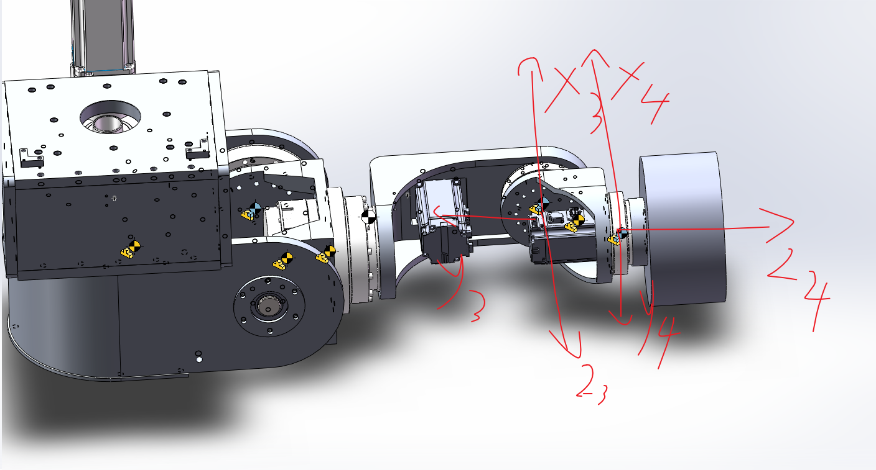
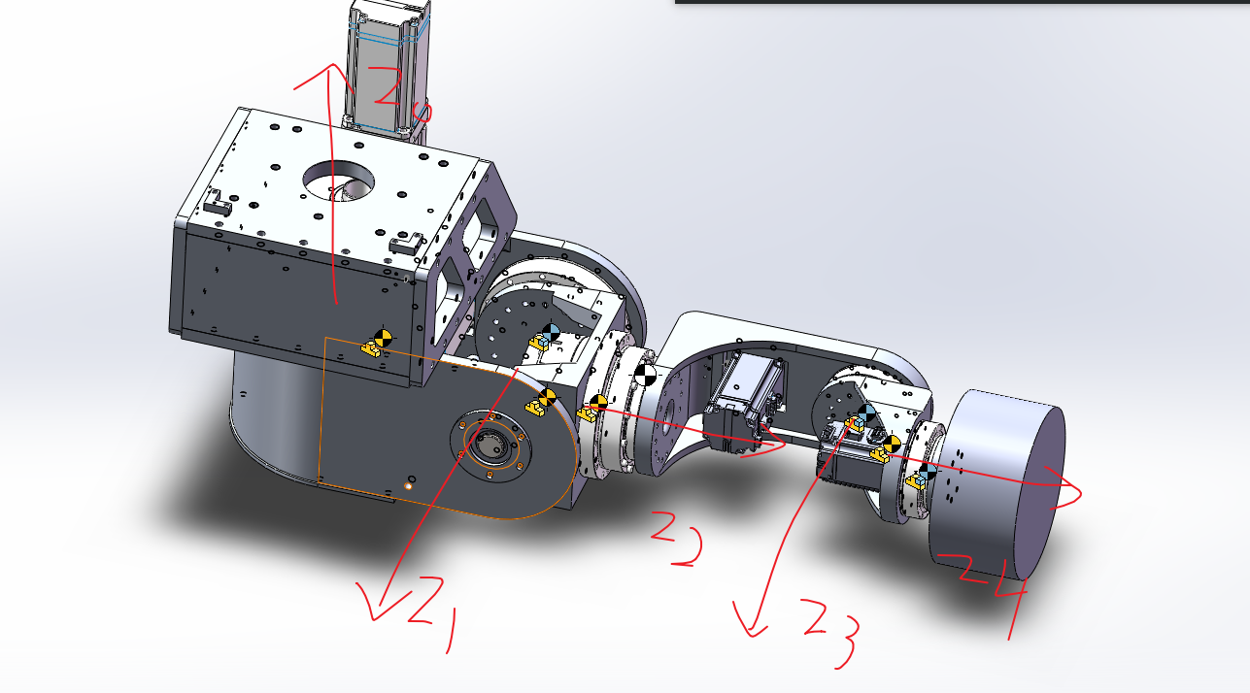
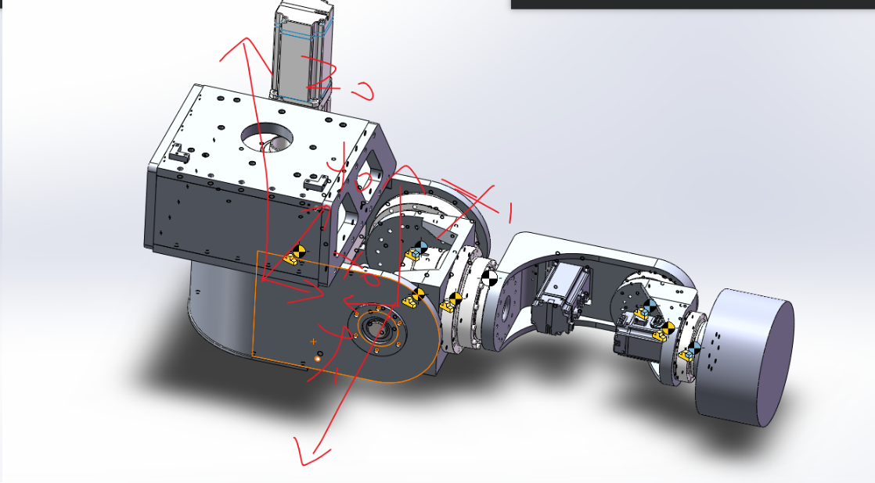
i
1 | 100 | 0 | -200 | 0 | -180~180
2 | 200 | 90 | 0 | 90 | -75~75
3 | 0 | 90 | 152.5 | 0 | -180~180
4 | 0 | -90 | 228.5 | 0 | -120~120
5 | 0 | 90 | 129 | 0 | -180~180

